MÉXICO
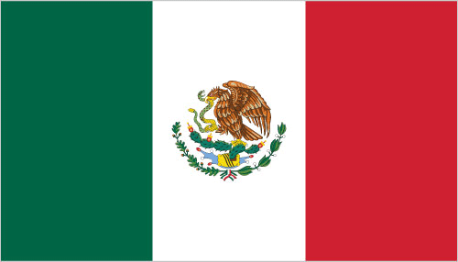
INDICADORES DE DESEMPEÑO ECONÓMICO
OBSERVAOTRIO DE COMERCIO INTERNACIONAL UJTL
MÉXICO

INDICADOR | MILES DE MILLONES US $ |  |  | VARIACIÓN
 | 2011 | 2012 | 2013 | 2012-2013
Agregados Macroeconómicos
Indicadores de Desempeño Económico
PIB | 995,033,292 | 1,032,687,848 | 1,042,100,000 | 0.9%
Crecimiento PIB | 4% | 378% | 1% | -376.9%
PIB per cápita | 8,336.32 | 8,545.38 | 8,519.00
Inflación | 4% | 4% | 4% | -0.1%
Tasa de Desempleo | 5% |  |  | -5.3%
Tasa de Interés de Colocación | 5% | 5% | 4% | -0.5%
Tasa de Interés de Captación | 1% | 1% |  | 0.1%
Población Económicamente Activa | 60% | 61% |  | 1.3%
Desempeño Fiscal
Gasto Público (% PIB)
Ingresos Tributarios (% PIB)
Deuda Pública (% PIB)
Sistema Financiero
Sucursales Bancarias por cada 100.000 adultos | 14.86
Probabilidad de Default | 18.06
Acciones Negociadas (% PIB) | 10% | 10% |  | 0.6%
Sector Externo
Exportaciones | 291,609 | 308,858 | 313,187 | 1.4%
Importaciones | 317,093 | 334,123 | 338,172 | 1.2%
Exportaciones (% PIB) | 31% | 33% | 32% | -0.9%
Importaciones (% PIB) | 33% | 34% | 32% | -1.3%
Cuenta Corriente | -8,308.53 | (8,117) | (10,577) | 30.3%
Cuenta Corriente (% PIB) | -1% | -1% | -1% | -0.2%
Balanza Comercial | (25,485) | (25,265) | (24,985) | -1.1%
IED | 23,553 | 17,224 | 35,188 | 104.3%
IED (% PIB) | 2% | 2% | 3% | 1.3%

